工作表1
订单编号：1685
业务员： | 阿伟（Mack_bobo）
下单内容： | 款式/皮料/颜色： |  | 黑色鸵鸟皮腰带/ 32mm宽/ 100cm总长/ 方头/ 上线不打孔/ 配拉丝H扣银色1个
 | 五金： |  | 无
 | 工艺/Logo： |  | 机车/ 无
下单日期： | 2018-04-02
预计出货日期： | 2018-04-17
其他备注：
参考图片： | 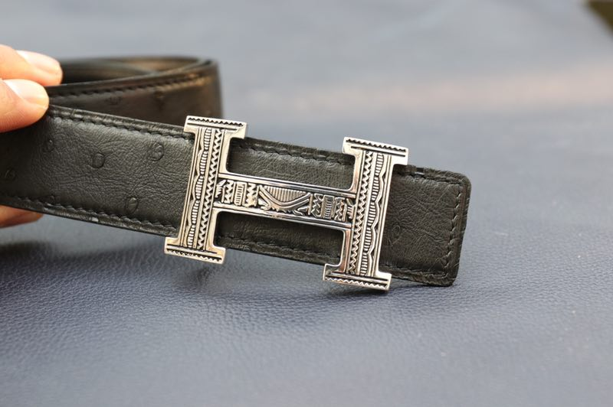

开料 | 铲皮 | 拖料 | 台面 | 油边 | 打斩/ 缝线

五金/ 包装/ QC |  | 技术管理 |  | 厂长签字

